2018年度（名古屋)
2018年度年間スケジュール（名古屋校）※GW・お盆・SW・お正月など大型連休と重なる場合は週が変更になっていますので、ご注意ください。
2018年度 | 火曜日（第1・第2・第3） |  |  | 水曜日（第2・第4） |  |  | 金曜日（第1・第3） |  |  | 土曜日（第1） 味方学・体験会（毎月1回） |  |  | 日曜日（第1）
4月 | 2018-04-03 | 初③ | 大脇（キラキラ） | 2018-04-11 | 中② | 齋藤（ぐっさん） | 2018-04-06 | 上① | 小林（トトロ） | 2018-04-07 | 中⑩ | 佐藤（好調） | 2018-04-01 | 初① | 肥後（和声）
 | 2018-04-10 | 初④ | 稲垣(都） | 2018-04-25 | 中⑨ | 釜谷（R） | 2018-04-20 | 上② | 家根谷（まさやん） | 2018-04-07 | 中⑪ | 佐藤（好調） | 2018-04-01 | 初② | 肥後（和声）
 | 2018-04-17 | 中① | 山田（ヒデ）

5月 | 2018-05-01 | 初④ | 稲垣(都） | 2018-05-09 | 中③ | 齋藤（ぐっさん） | 2018-05-11 | 上② | 小林（トトロ） | 2018-05-12 | 上① | 萬（グレース） | 2018-05-13 | 初③ | 萬（グレース）
 | 2018-05-08 | 中① | 大脇（キラキラ） | 2018-05-23 | 上⑩ | 釜谷（R） | 2018-05-25 | 上③ | 家根谷（まさやん） | 2018-05-12 | 上② | 松浦（なほ） | 2018-05-13 | 初④ | 中根（けいこ）
 | 2018-05-15 | 中② | 山田（ヒデ）

6月 | 2018-06-05 | 中① | 大脇（キラキラ） | 2018-06-13 | 中④ | 齋藤（ぐっさん） | 2018-06-01 | 上③ | 小林（トトロ） | 2018-06-02 | 上③ | 中根（けいこ） | 2018-06-03 | 中① | 萬（グレース）
 | 2018-06-12 | 中② | 山田（ヒデ） | 2018-06-27 | 初① | 釜谷（R） | 2018-06-15 | 上④ | 家根谷（まさやん） | 2018-06-02 | 上④ | 中根（けいこ） | 2018-06-03 | 中② | 肥後（和声）
 | 2018-06-19 | 中③ | 稲垣(都）

7月 | 2018-07-03 | 中② | 大脇（キラキラ） | 2018-07-11 | 中⑤ | 齋藤（ぐっさん） | 2018-07-06 | 上④ | 小林（トトロ） | 2018-07-07 | 上⑤ | 松浦（なほ） | 2018-07-01 | 中③ | 萬（グレース）
 | 2018-07-10 | 中③ | 稲垣(都） | 2018-07-25 | 初② | 釜谷（R） | 2018-07-20 | 上⑤ | 家根谷（まさやん） | 2018-07-07 | 上⑥ | 中根（けいこ） | 2018-07-01 | 中④ | 肥後（和声）
 | 2018-07-17 | 中④ | 山田（ヒデ）

8月 | 2018-08-07 | 中④ | 大脇（キラキラ） | 2018-08-08 | 中⑥ | 齋藤（ぐっさん） | 2018-08-03 | 上⑤ | 小林（トトロ） | 2018-08-04 | 上⑦ | 佐藤（好調） | 2018-08-05 | 中⑤ | 萬（グレース）
 | 2018-08-21 | 中⑤ | 稲垣(都） | 2018-08-22 | 初③ | 釜谷（R） | 2018-08-17 | 上⑥ | 家根谷（まさやん） | 2018-08-04 | 上⑧ | 佐藤（好調） | 2018-08-05 | 中⑥ | 肥後（和声）
 | 2018-08-28 | 中⑥ | 山田（ヒデ）

9月 | 2018-09-04 | 中④ | 大脇（キラキラ） | 2018-09-12 | 中⑦ | 齋藤（ぐっさん） | 2018-09-07 | 上⑥ | 小林（トトロ） | 2018-09-01 | 上⑨ | 松浦（なほ） | 2018-09-02 | 中⑦ | 萬（グレース）
 | 2018-09-11 | 中⑤ | 稲垣(都） | 2018-09-26 | 初④ | 釜谷（R） | 2018-09-21 | 上⑦ | 家根谷（まさやん） | 2018-09-01 | 上⑩ | 中根（けいこ） | 2018-09-02 | 中⑧ | 肥後（和声）
 | 2018-09-18 | 中⑥ | 山田（ヒデ）

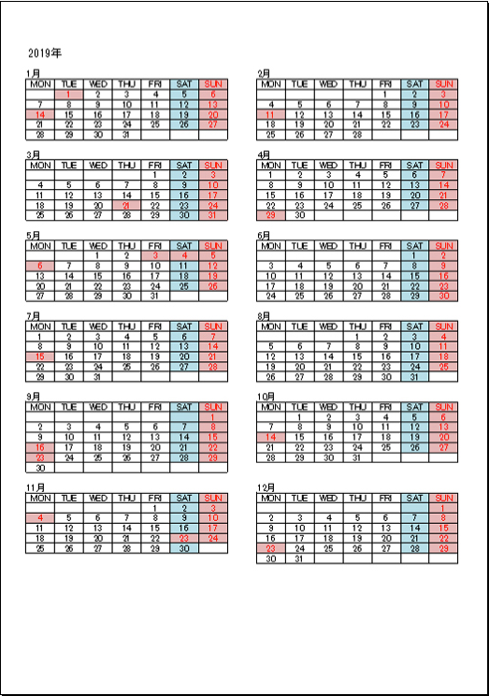
10月 | 2018-10-02 | 中⑤ | 大脇（キラキラ） | 2018-10-10 | 中⑧ | 齋藤（ぐっさん） | 2018-10-05 | 上⑦ | 小林（トトロ） | 2018-10-06 | 上⑪ | 佐藤（好調） | 2018-10-07 | 中⑨ | 萬（グレース）
 | 2018-10-09 | 中⑥ | 稲垣(都） | 2018-10-24 | 初② | 釜谷（R） | 2018-10-19 | 上⑧ | 家根谷（まさやん） | 2018-10-06 | 初① | 佐藤（好調） | 2018-10-07 | 中⑩ | 肥後（和声）
 | 2018-10-16 | 中⑦ | 山田（ヒデ）

11月 | 2018-11-06 | 中⑥ | 大脇（キラキラ） | 2018-11-14 | 中⑨ | 齋藤（ぐっさん） | 2018-11-02 | 上⑧ | 小林（トトロ） | 2018-11-10 | 初② | 肥後（和声） | 2018-11-11 | 中⑪ | 萬（グレース）
 | 2018-11-13 | 中⑦ | 稲垣(都） | 2018-11-28 | 上① | 釜谷（R） | 2018-11-16 | 上⑨ | 家根谷（まさやん） | 2018-11-10 | 初③ | 肥後（和声） | 2018-11-11 | 上① | 中根（けいこ）
 | 2018-11-20 | 中⑧ | 山田（ヒデ）

12月 | 2018-12-04 | 中⑦ | 大脇（キラキラ） | 2018-12-12 | 中⑩ | 齋藤（ぐっさん） | 2018-12-07 | 上⑨ | 小林（トトロ） | 2018-12-01 | 初④ | 佐藤（好調） | 2018-12-02 | 上② | 萬（グレース）
 | 2018-12-11 | 中⑧ | 稲垣(都） | 2018-12-26 | 上③ | 釜谷（R） | 2018-12-21 | 上⑩ | 家根谷（まさやん） | 2018-12-01 | 中① | 佐藤（好調） | 2018-12-02 | 上③ | 肥後（和声）
 | 2018-12-18 | 中⑨ | 山田（ヒデ）

1月 | 2019-01-08 | 中⑧ | 大脇（キラキラ） | 2019-01-09 | 中⑪ | 齋藤（ぐっさん） | 2019-01-11 | 上⑩ | 小林（トトロ） | 2019-01-05 | 中② | 松浦（なほ） | 2019-01-06 | 上④ | 萬（グレース）
 | 2019-01-15 | 中⑨ | 稲垣(都） | 2019-01-23 | 初③ | 釜谷（R） | 2019-01-18 | 上⑪ | 家根谷（まさやん） | 2019-01-05 | 中③ | 肥後（和声） | 2019-01-06 | 上⑤ | 中根（けいこ）
 | 2019-01-22 | 中⑩ | 山田（ヒデ）

2月 | 2019-02-05 | 中⑨ | 大脇（キラキラ） | 2019-02-13 | 上① | 齋藤（ぐっさん） | 2019-02-01 | 上⑪ | 小林（トトロ） | 2019-02-02 | 中④ | 佐藤（好調） | 2019-02-03 | 上⑥ | 萬（グレース）
 | 2019-02-12 | 中⑩ | 稲垣(都） | 2019-02-27 | 上④ | 釜谷（R） | 2019-02-15 | 初① | 家根谷（まさやん） | 2019-02-02 | 中⑤ | 佐藤（好調） | 2019-02-03 | 上⑦ | 肥後（和声）
 | 2019-02-19 | 中⑪ | 山田（ヒデ）
 |  |  |  |  |  |  |  |  |  |  |  |  |  |  |  | カレンダーサイト：http://ladro.sakura.ne.jp/calendar2019/06.html
3月 | 2019-03-05 | 中⑩ | 大脇（キラキラ） | 2019-03-13 | 上② | 齋藤（ぐっさん） | 2019-03-01 | 初① | 小林（トトロ） | 2019-03-02 | 中⑥ | 松浦（なほ） | 2019-03-03 | 上⑧ | 萬（グレース）
 | 2019-03-12 | 中⑪ | 稲垣(都） | 2019-03-27 | 中③ | 釜谷（R） | 2019-03-15 | 初② | 家根谷（まさやん） | 2019-03-02 | 中⑦ | 中根（けいこ） | 2019-03-03 | 上⑨ | 肥後（和声）
 | 2019-03-19 | 上① | 山田（ヒデ）

※第１・第２・第３火曜日（13：00～16：00） ※第２水曜日（18：30～21：30）・第４水曜日(10：00～13：00） ※第１・第３金曜日（18：30～21：30） ※第１土曜日（10：00～13：00／14：00～17：00） ※体験会・味方学（10：00～12：00／14：00～16：00） →肥後（和声） ※第１日曜日（10：00～13：00／14：00～17：00） ※ママーズ（子育てコーチング） 日時未定→松浦（菜穂）/まさやん（家根谷） ※モチベーター養成講座 日時未定→グレース（萬）

 |  |  |  |  |  |  | すべての曜日が | 中
 |  |  |  |  |  |  | 上から | 上
 |  |  |  |  |  |  |  | 中
 |  |  |  |  |  |  |  | 上
 |  |  |  |  |  |  |  | 初
 |  |  |  |  |  |  |  | 中
 |  |  |  |  |  |  |  | 上
 |  |  |  |  |  |  |  | 中
 |  |  |  |  |  |  |  | 上
 |  |  |  |  |  |  |  | 初
 |  |  |  |  |  |  |  | の
 |  |  |  |  |  |  |  | 順

2018年度（名古屋) (2)
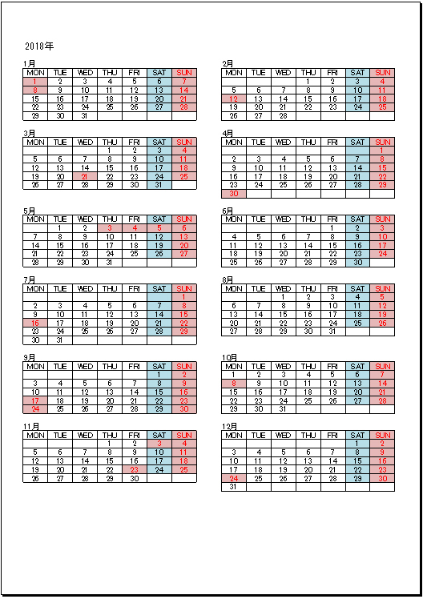
2018年度年間スケジュール（名古屋校）※GW・お盆・SW・お正月など大型連休と重なる場合は週が変更になっていますので、ご注意ください。
2018年度 | 火曜日（第2） |  |  | 水曜日（第4） |  |  | 金曜日（第1・第3） |  |  | 土曜日（第1） 味方学・体験会（毎月1回）
4月 | 2018-04-10 | 初③ | 釜谷（R） | 2018-04-25 | 中⑥ | 大脇（キラキラ） | 2018-04-06 | 初② | 小林（トトロ） | 2018-04-07 | 初① | 中根（けいこ）
 |  |  |  |  |  |  | 2018-04-20 | 中③ | 家根谷（まさやん） | 2018-04-07 | 中① | 萬（グレース）
5月 | 2018-05-08 | 中⑦ | 稲垣(都） | 2018-05-23 | 上④ | 山田（ヒデ） | 2018-05-11 | 中④ | 齋藤（ぐっさん） | 2018-05-12 | 中② | 松浦（なほ）
 |  |  |  |  |  |  | 2018-05-25 | 中⑤ | 肥後（和声） | 2018-05-12 | 上① | 佐藤（好調）
6月 | 2018-06-12 | 上⑤ | 釜谷（R） | 2018-06-27 | 上⑥ | 大脇（キラキラ） | 2018-06-01 | 上② | 小林（トトロ） | 2018-06-02 | 初② | 中根（けいこ）
 |  |  |  |  |  |  | 2018-06-15 | 上③ | 家根谷（まさやん） | 2018-06-02 | 中③ | 萬（グレース）
7月 | 2018-07-10 | 初④ | 稲垣(都） | 2018-07-25 | 中⑧ | 山田（ヒデ） | 2018-07-06 | 初③ | 齋藤（ぐっさん） | 2018-07-07 | 中④ | 松浦（なほ）
 |  |  |  |  |  |  | 2018-07-20 | 中⑥ | 肥後（和声） | 2018-07-07 | 中⑤ | 佐藤（好調）
8月 | 2018-08-21 | 中⑨ | 釜谷（R） | 2018-08-22 | 上⑦ | 大脇（キラキラ） | 2018-08-03 | 中⑦ | 小林（トトロ） | 2018-08-04 | 上② | 中根（けいこ）
 |  |  |  |  |  |  | 2018-08-17 | 上④ | 家根谷（まさやん） | 2018-08-04 | 上③ | 萬（グレース）
9月 | 2018-09-11 | 上⑧ | 稲垣(都） | 2018-09-26 | 初① | 山田（ヒデ） | 2018-09-07 | 上⑤ | 齋藤（ぐっさん） | 2018-09-01 | 初③ | 松浦（なほ）
 |  |  |  |  |  |  | 2018-09-21 | 上⑥ | 肥後（和声） | 2018-09-01 | 中⑥ | 佐藤（好調）
10月 | 2018-10-09 | 中⑩ | 釜谷（R） | 2018-10-24 | 中⑪ | 大脇（キラキラ） | 2018-10-05 | 初④ | 小林（トトロ） | 2018-10-06 | 中⑦ | 中根（けいこ）
 |  |  |  |  |  |  | 2018-10-19 | 中⑧ | 家根谷（まさやん） | 2018-10-06 | 上④ | 萬（グレース）
11月 | 2018-11-13 | 上⑨ | 稲垣(都） | 2018-11-28 | 上⑩ | 山田（ヒデ） | 2018-11-02 | 中⑨ | 齋藤（ぐっさん） | 2018-11-10 | 上⑤ | 松浦（なほ）
 |  |  |  |  |  |  | 2018-11-16 | 上⑦ | 肥後（和声） | 2018-11-10 | 上⑥ | 佐藤（好調）
12月 | 2018-12-11 | 上⑪ | 釜谷（R） | 2018-12-26 | 初① | 大脇（キラキラ） | 2018-12-07 | 上⑧ | 小林（トトロ） | 2018-12-01 | 初④ | 中根（けいこ）
 |  |  |  |  |  |  | 2018-12-21 | 初① | 家根谷（まさやん） | 2018-12-01 | 中⑧ | 萬（グレース）
1月 | 2019-01-15 | 中① | 稲垣(都） | 2019-01-23 | 中② | 山田（ヒデ） | 2019-01-04 | 中⑩ | 齋藤（ぐっさん） | 2019-01-05 | 中⑨ | 松浦（なほ）
 |  |  |  |  |  |  | 2019-01-18 | 中⑪ | 肥後（和声） | 2019-01-05 | 上⑦ | 佐藤（好調）
2月 | 2019-02-12 | 上① | 釜谷（R） | 2019-02-27 | 初② | 大脇（キラキラ） | 2019-02-01 | 上⑨ | 小林（トトロ） | 2019-02-02 | 上⑧ | 中根（けいこ）
 |  |  |  |  |  |  | 2019-02-15 | 上⑩ | 家根谷（まさやん） | 2019-02-02 | 初① | 萬（グレース）
3月 | 2019-03-12 | 中③ | 稲垣(都） | 2019-03-27 | 中④ | 山田（ヒデ） | 2019-03-01 | 上⑪ | 齋藤（ぐっさん） | 2019-03-02 | 中⑩ | 松浦（なほ）
 |  |  |  |  |  |  | 2019-03-15 | 初① | 肥後（和声） | 2019-03-02 | 中⑪ | 佐藤（好調）

※第２（13：00～16：00） ※第４水曜日(10：00～13：00） ※第３金曜日（18：30～21：30） ※第１土曜日（10：00～13：00／14：00～17：00） ※ママーズ（子育てコーチング） 日時未定→松浦（菜穂）/まさやん（家根谷） ※モチベーター養成講座 日時未定→グレース（萬）

